19
ตาราง 19 ร้อยละของประชาชนที่เห็นว่าหมู่บ้าน/ชุมชนมีปัญหายาเสพติด จำแนกตามความคิดเห็นเกี่ยวกับ
ความยากง่ายในการหาซื้อยาเสพติด
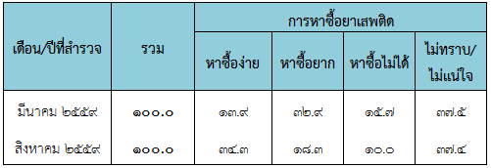

ที่มา : การสำรวจความคิดเห็นของประชาชนเกี่ยวกับสถานการณ์การแพร่ระบาดยาเสพติด
ตามแผนปฏิบัติการป้องกันและแก้ไขปัญหายาเสพติด (สิงหาคม 2559) จังหวัดนครนายก

